PASAPORTES
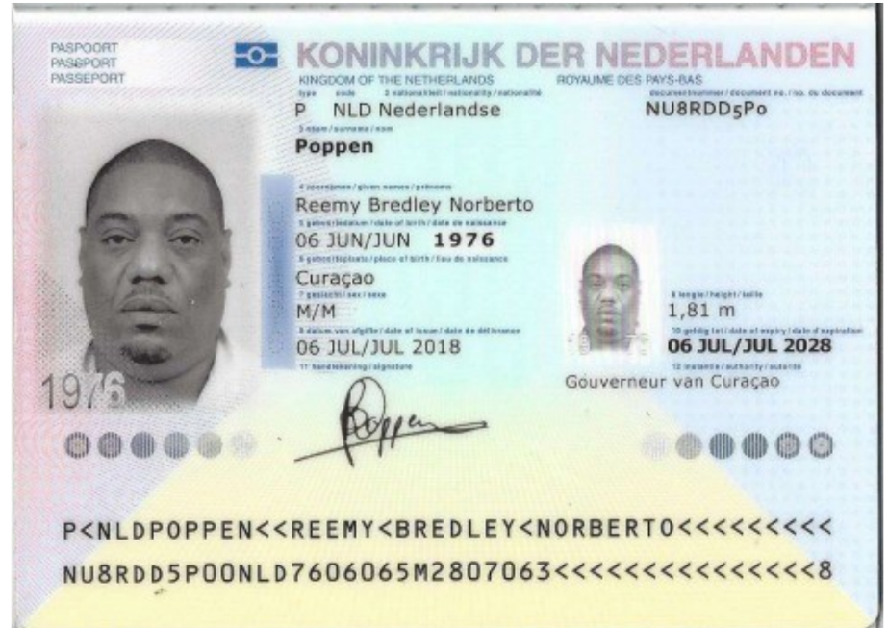
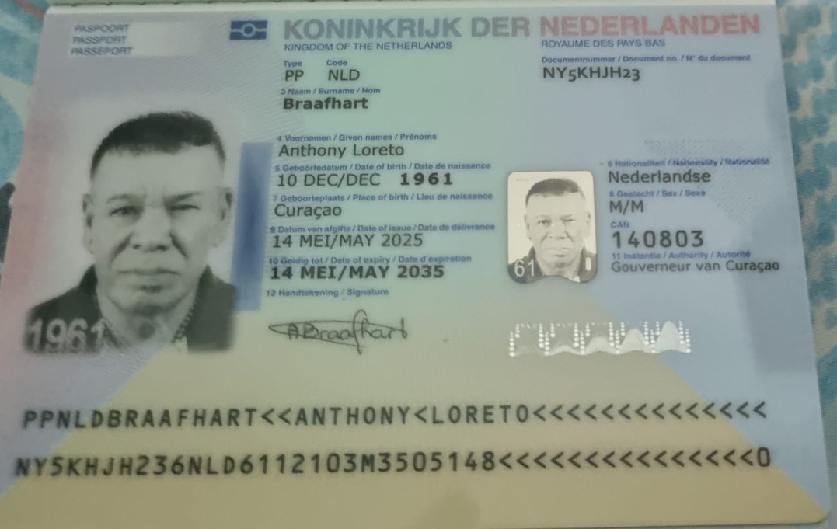
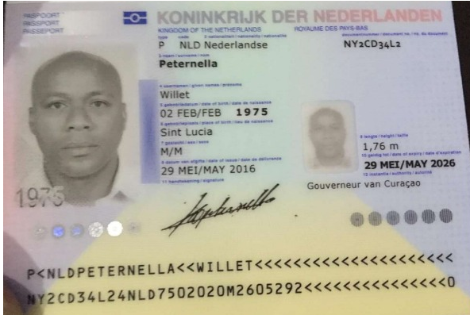

Nombre 1 | REEMY | Pasaporte | NU8RDD5P0 | Nombre 1 | ANTHONY |  | NO VIAJO
Nombre 2 | BREDLEY | Fecha de nacimiento | 1976-06-06 | Nombre 2 | LORETO |  | Nombre 1 | WILLET | Pasaporte | NY2CD34L2
Apellido | POPPEN | Edad | 49 | Apellido | BRAAFHART |  | Nombre 2 |  | Fecha de nacimiento | 1975-02-02
País | Curazao |  |  | País | CURAZAO |  | Apellido | PETERNELLA | Edad | 50
Email: | r.poppen@gmail.com |  |  | Pasaporte | NY5KHJH23 |  | País | Curazao
Teléfono | 59995230179 |  |  | Fecha de nacimiento | 1961-12-10 |  | Email: | aulinepeternella@gmail.com
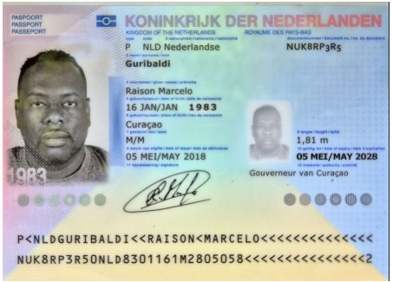
 |  |  |  | Edad | 63 |  | Teléfono | 59995652026
 |  |  |  | Email: | langetpouwpouw@gmail.com
 |  |  |  | Teléfono | 599 9 521 0899
 |  |  |  | Peso | 87
 |  |  |  | Altura | 174
 |  |  |  | Padre | General Maduro
 |  |  |  | Madre | Fallecida

Nombre 1 | RAISON | Pasaporte | NUK8RP3R5 | Nombre 1 |  | Pasaporte
Nombre 2 | MARCELO | Fecha de nacimiento | 1983-01-16 | Nombre 2 |  | Fecha de nacimiento
Apellido | GURIBALDI | Edad | 42 | Apellido |  | Edad
País | Curazao |  |  | País
Email: | raisonguribaldi@gmail.com |  |  | Email:
Teléfono | 59995183047 |  |  | Teléfono

PROXIMO VIAJE
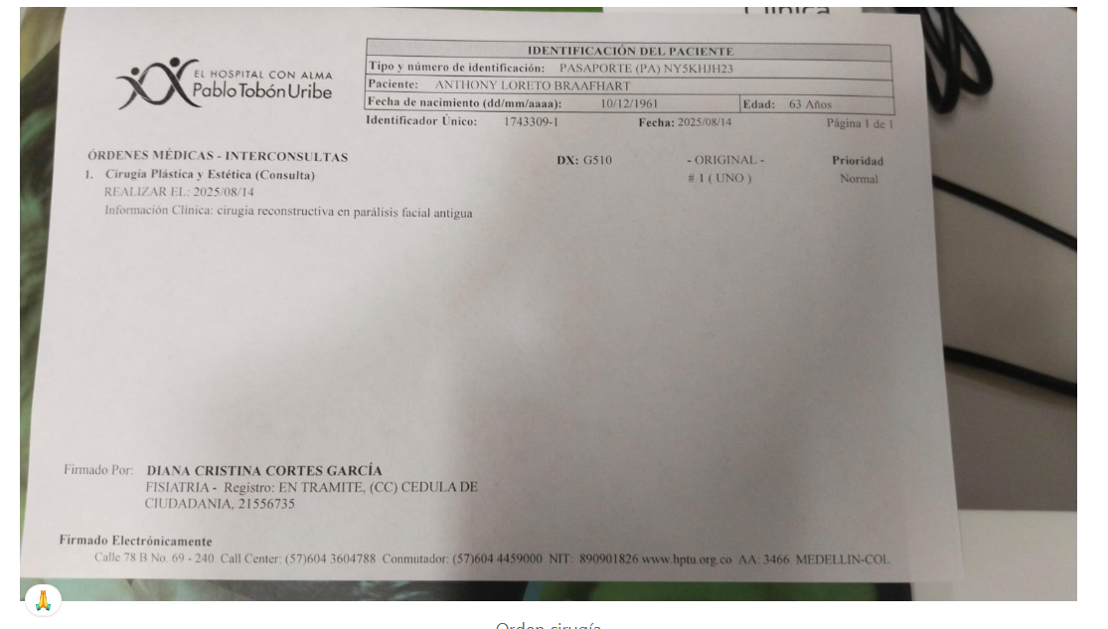
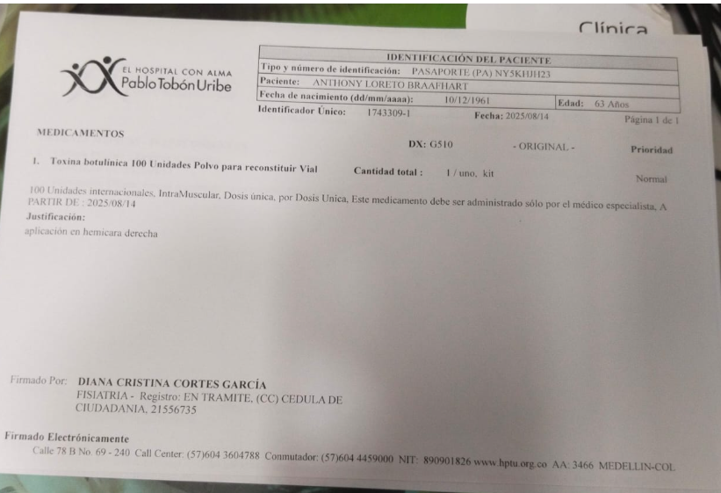
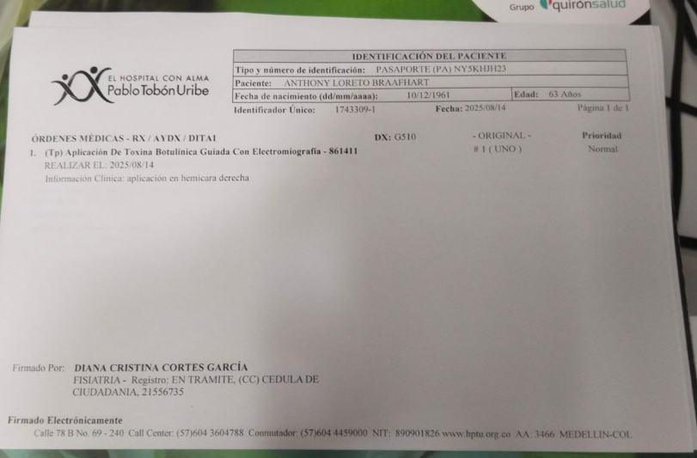

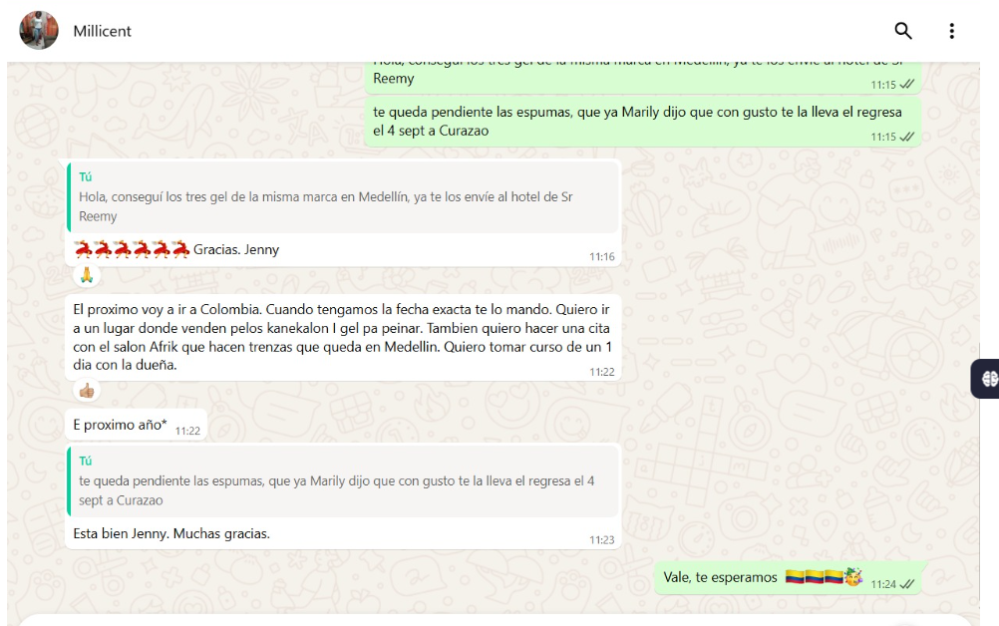

CONFIRMACIÓN DE SERVICIOS
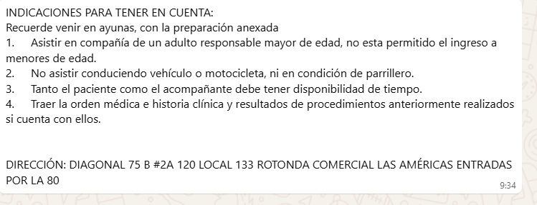
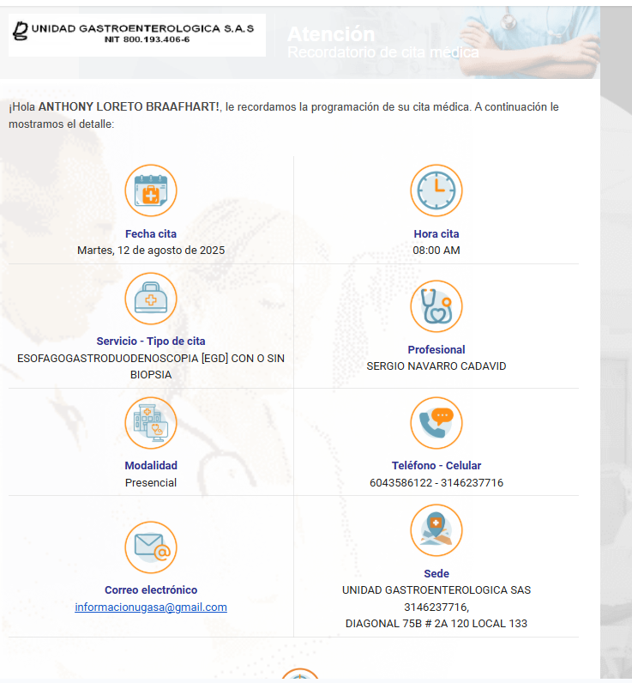
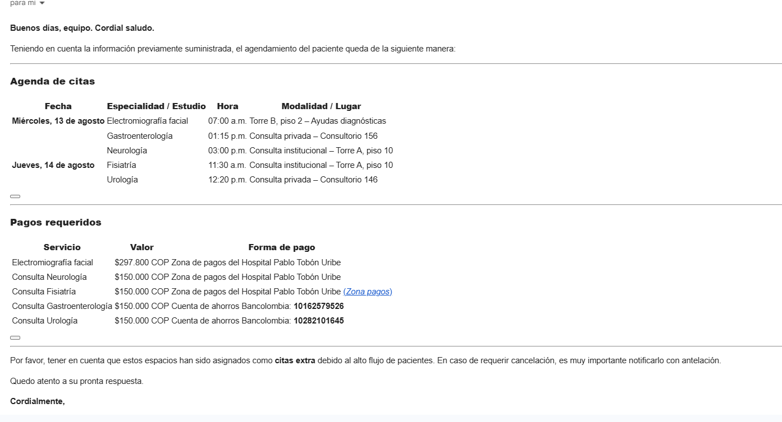
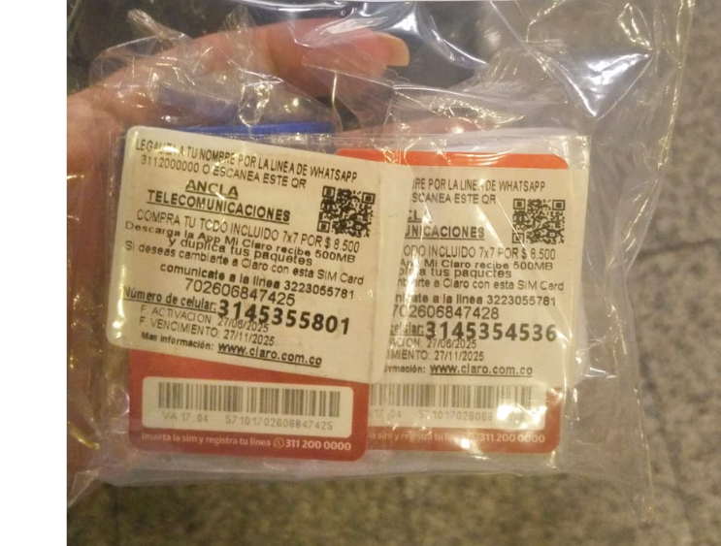
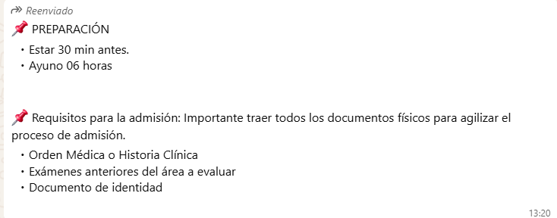
Medialfa
 | TAC ABDOMEN Y PELVIS
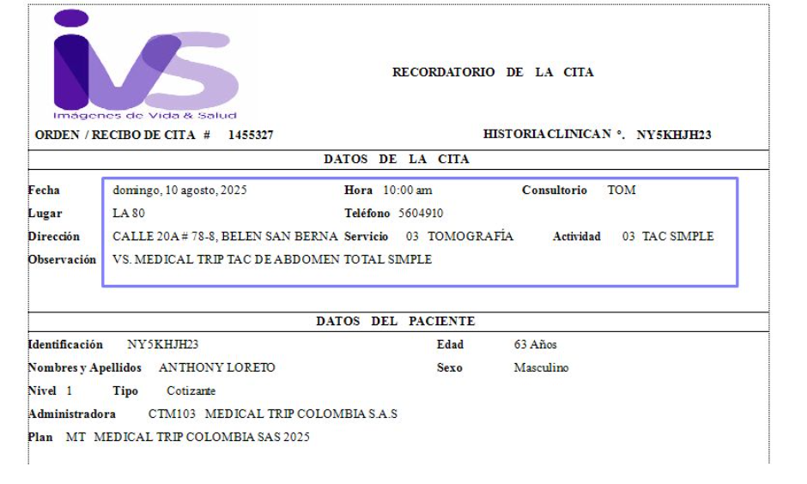

 |  |  |  | 3145355801 | ANTHONY
 |  |  |  | 3145354536 | RAISON
 |  |  |  |  | REEMY

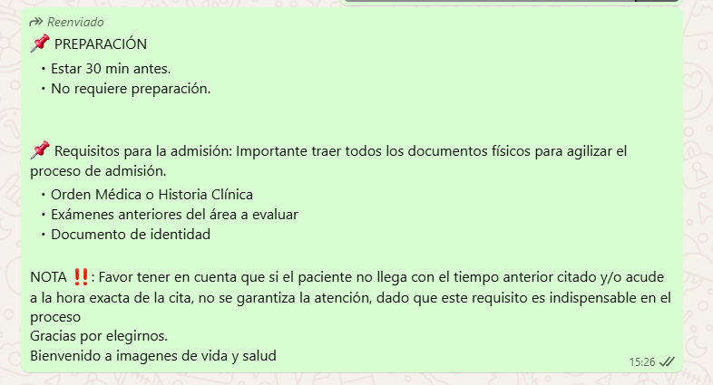
 | RX TÓRAX
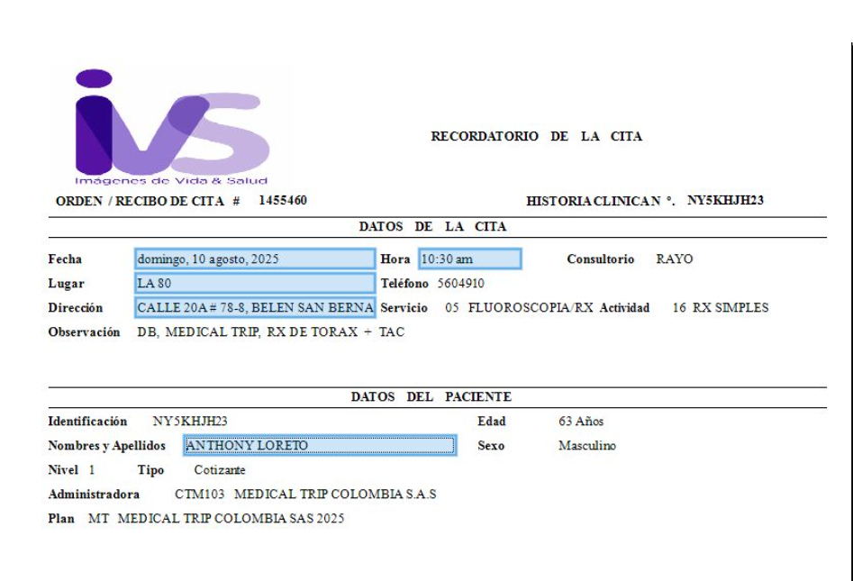

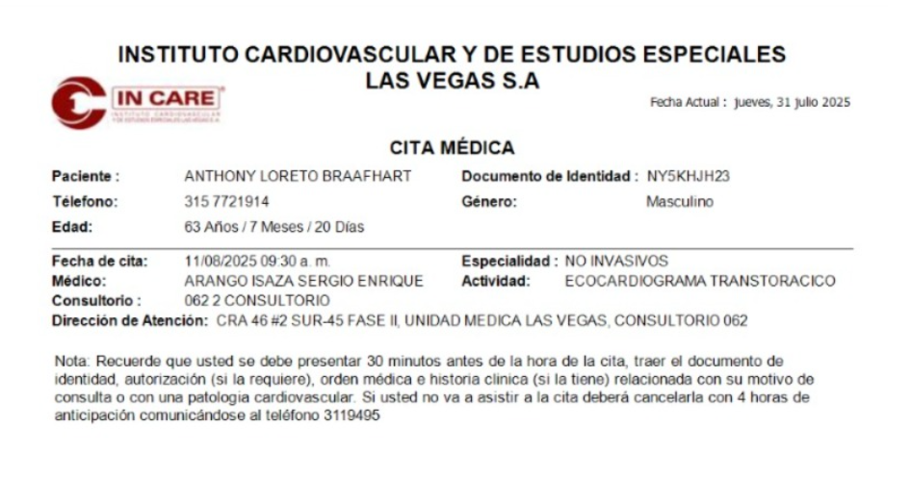
 | ECOCARDIOGRAFÍA | PRUEBA DE ESFUERZO | ELECTROCARDIOGRAMA
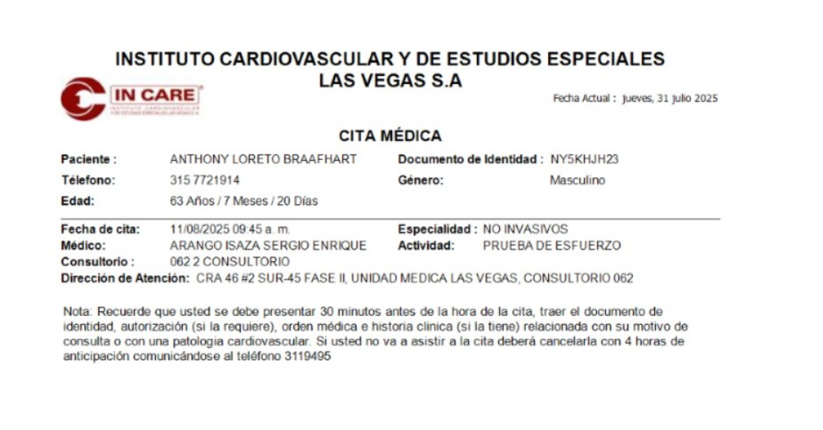
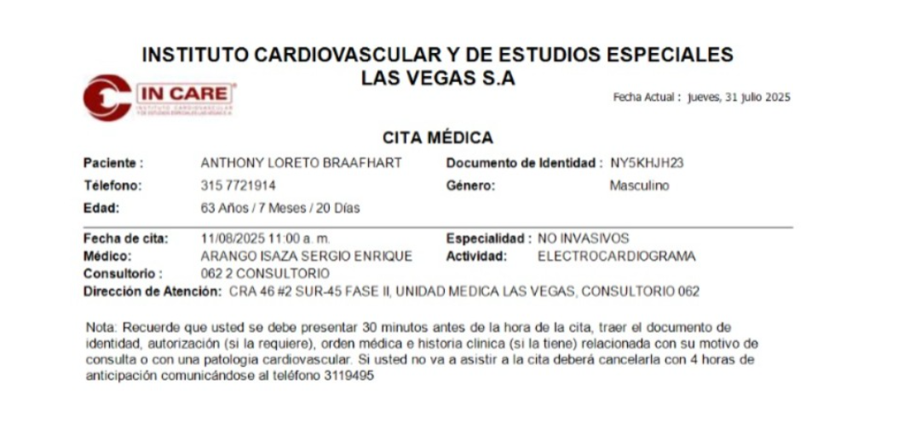

 | ECOGRAFÍA PROSTÁTICA
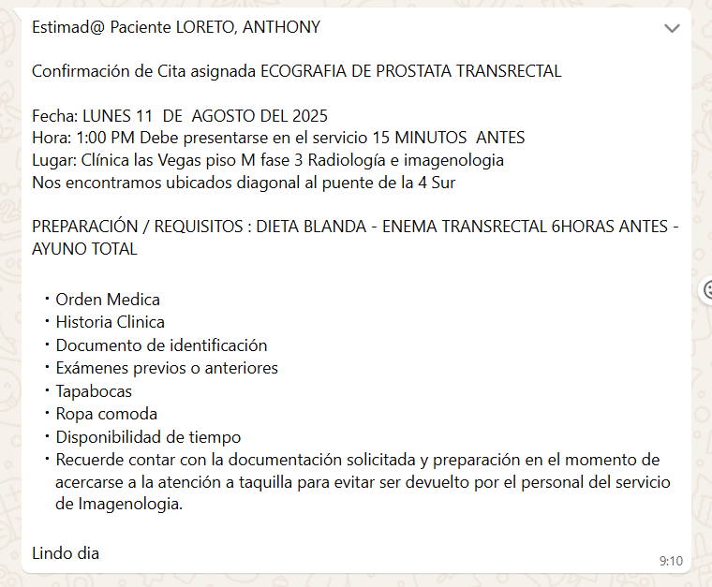

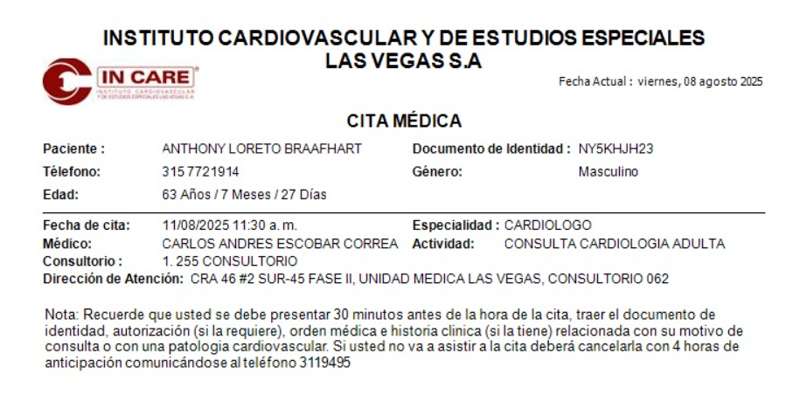
 | CARDIOLOGÍA

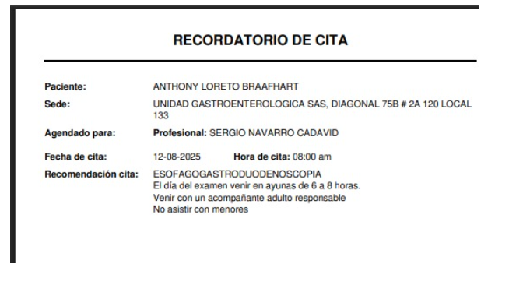
 | ENDOSCOPIA

HOTEL
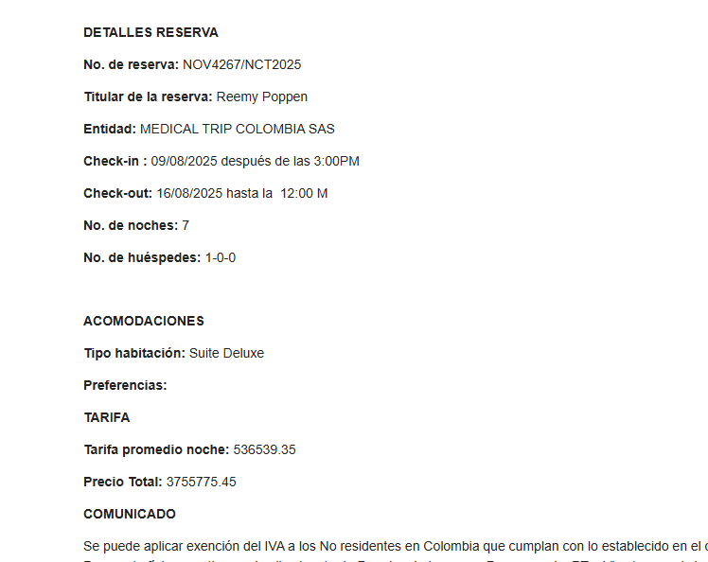
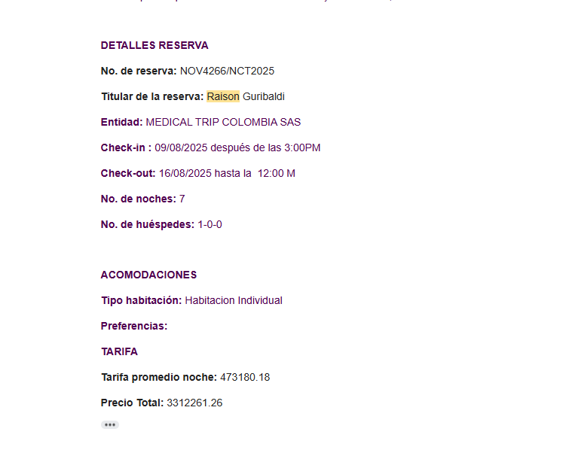
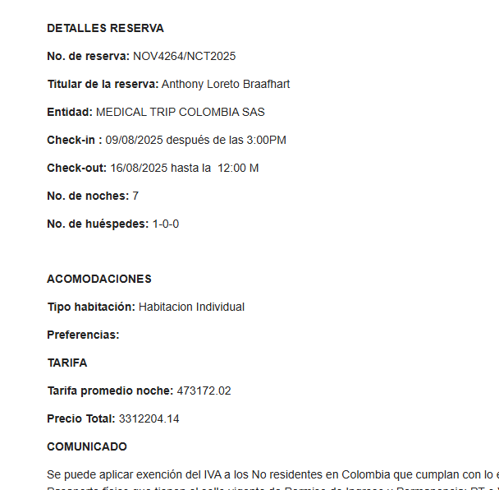

 |  |  |  |  |  | 492432
 |  |  |  |  |  | 93562.08
 |  |  |  |  |  | 398869.92

 |  | Reemy | Raison | Anthony |  |  |  | Anthony
 |  | Tarifa con Iva comisionable | Tarifa con Iva comisionable | Tarifa con Iva comisionable |  |  |  | Tarifa con Iva comisionable |  |  | $11,294 | $3,789
 |  | $3,755,775 | $3,312,261 | $3,312,204 |  | 353250.57 | $2,472,754 | $3,312,204 |  | IVA 19 % | #REF! | #VALUE!
 | IVA | $713,597 | $629,330 | $629,319 |  | 48900 | $342,300 | $342,300 | 30807 | IVA 19 % | #DIV/0! | #VALUE!
 |  | $3,042,178 | $2,682,931 | $2,682,885 |  | 40215057.0% | $2,815,054 | $2,969,904 |  |  | #DIV/0! | #DIV/0!
RESERVO Y PRE PAGO | X NOCHE | $434,597 | $383,276 | $383,269 |  |  |  | $424,272
COBRAN | x NOCHE | $455,393 | $402,000 | $402,000 |  |  |  | $402,000 |  |  | #REF! | #VALUE!
 |  | $20,796 | $18,724 | $18,731 | TOTAL |  | 469823.2581 | -$22,272
DIFERENCIA | 7 NOCHES | $145,573 | $131,069 | $131,115 | $407,757 |  |  | -$155,904

 |  | $114 | $101 | $101
353250.57 2,472,754.00 2472754.00 11/08/2025 7 Restaurante incluido en tarifa 48900.00

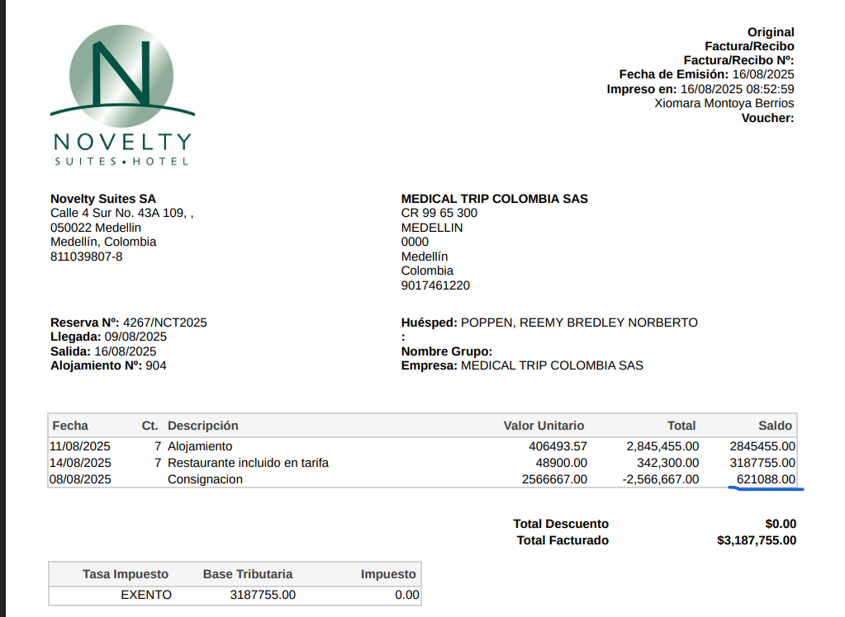

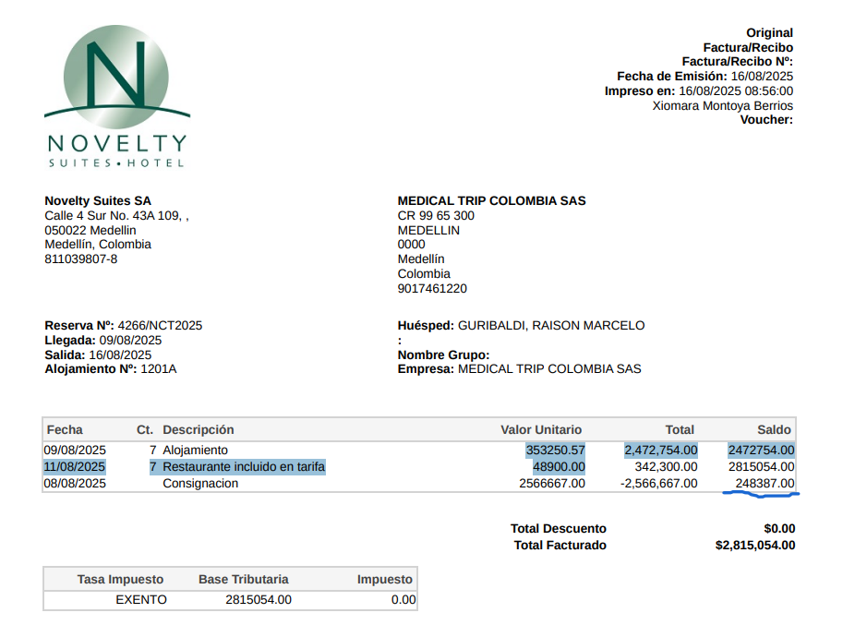

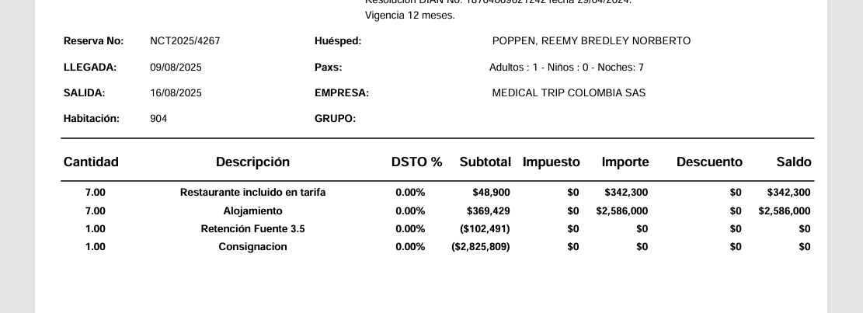
 | RAISON | ANTHONY | REEMY
 | $2,815,054 | $2,815,054 | $3,187,755
RETENCIÓN 3.5% | $98,527 | $98,527 | $111,571
VALOR A PAGAR | $2,716,527 | $2,716,527 | $3,076,184 | $8,509,238 | TOTAL
 |  |  |  | $7,700,000 | DEPÓSITO
 |  |  |  | $809,238 | SALDO A PAGAR

 | RAISON | ANTHONY | REEMY
 | $2,703,302 | $2,703,302 | $2,928,303

RETENCIÓN 3.5% | $94,616 | $94,616 | $102,491
VALOR A PAGAR | $2,608,686 | $2,608,686 | $2,825,812 | $8,043,185 | TOTAL
 |  |  |  | $7,700,000 | DEPÓSITO
 |  |  |  | $343,185 | SALDO A PAGAR

VUELOS
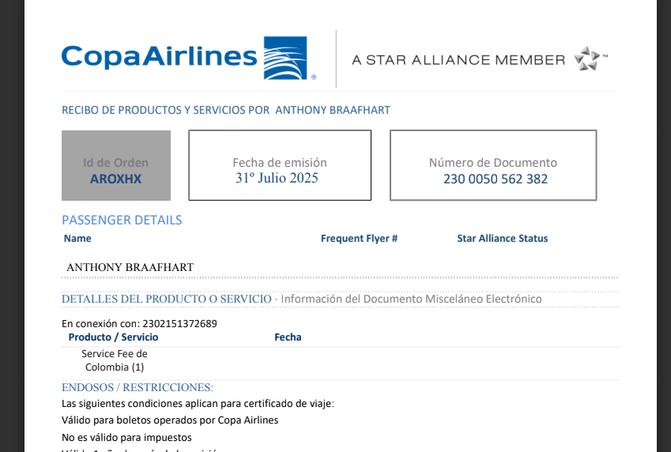
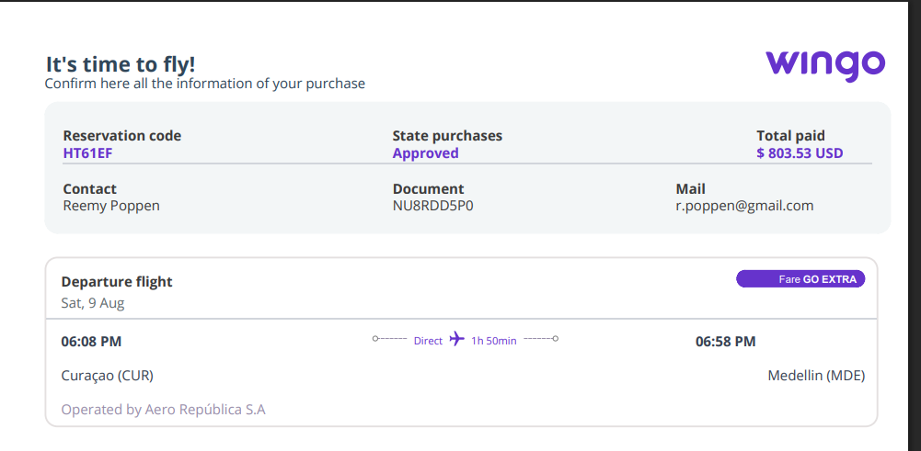
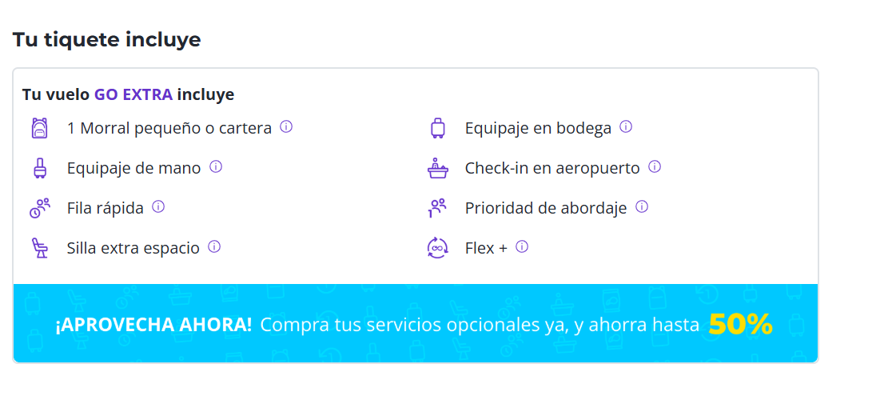
2302151378519

 | HT61EF

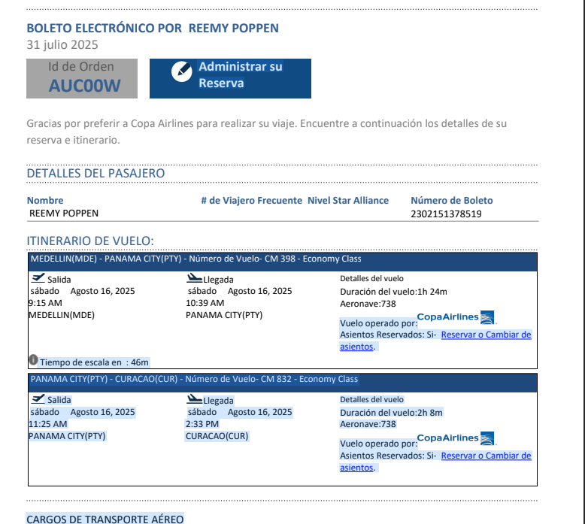
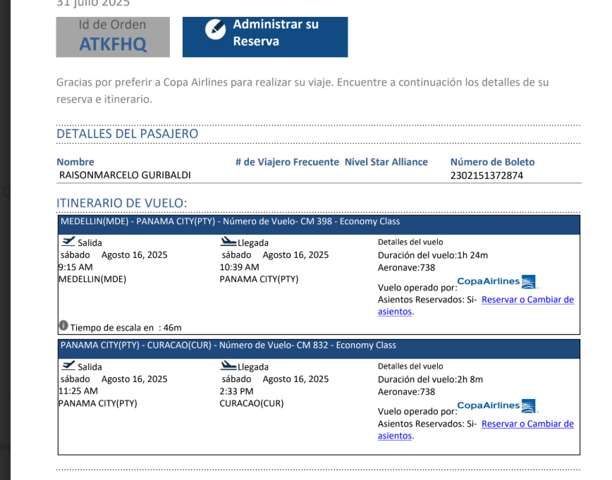

 |  | ACU00W

 |  |  | 06:00 am
 |  |  | 07:00 am
 |  |  | 8:15:00
 |  |  | 09:15 am

